الغلاف الداخلي
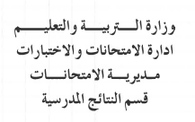
تربية

1441
1442
2019
2020

تربية
تربية

تربية
تربية
تربية

المادة الدراسية
و | ز | حـ | ط | ي | النتيجة السنوية |  | ملحوظــــــــات
التقـــــــــويم الاول | التقـــــــــويم الثاني | التقـــــــــويم الثالث | التــــــــقويم الرابع | المــــجمـــــوع |  | علامة اختبار الإكمال
20% | 20% | 20% | 20% | 100% | 100%

الغلاف الازرق
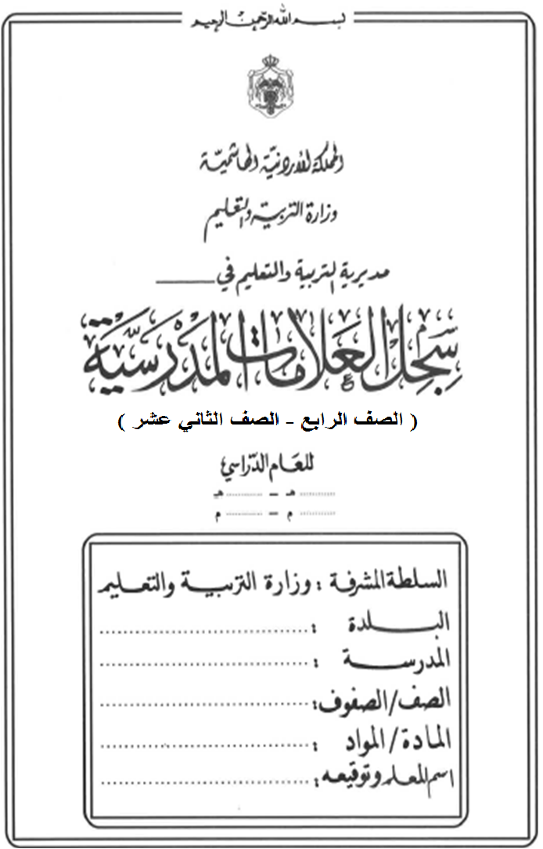

تربية

1441
1442
2019
2020

تربية
تربية
تربية

تربية
تربية

